Schedule
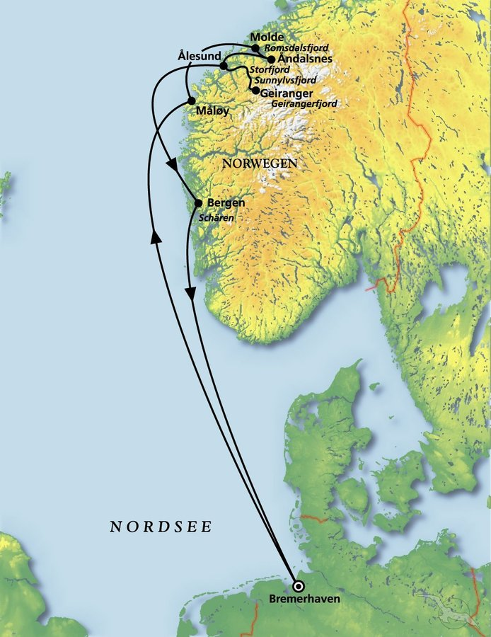
Die Magie der Fjorde und Schärenküste
AMR114B | 7 Tage | 30.06.2024 - 07.07.2024

D | Date | Day | A/B/C | STA | STD | Port | Port Code
1 | 30-Jun-24 | 2024-06-30 | B | - | 19:00 | Bremerhaven | DEBRV
2 | 1-Jul-24 | 2024-07-01 | C | - | - | at sea | -
3 | 2-Jul-24 | 2024-07-02 | B | 09:00 | 22:00 | Maloy | NOMAY
4 | 3-Jul-24 | 2024-07-03 | B | 07:00 | 12:00 | Molde | NOMOL
4 | 3-Jul-24 | 2024-07-03 | B | 15:00 | 22:00 | Andalsnes | NOAND
5 | 4-Jul-24 | 2024-07-04 | B | 08:00 | 13:00 | Alesund | NOAES
5 | 4-Jul-24 | 2024-07-04 | A | 19:00 | 20:00 | Geiranger | NOGNR
6 | 5-Jul-24 | 2024-07-05 | B | 12:00 | 22:00 | Bergen | NOBGO
7 | 6-Jul-24 | 2024-07-06 | C | - | - | at sea | -
8 | 7-Jul-24 | 2024-07-07 | B | 08:00 | - | Bremerhaven | DEBRV

